Titel
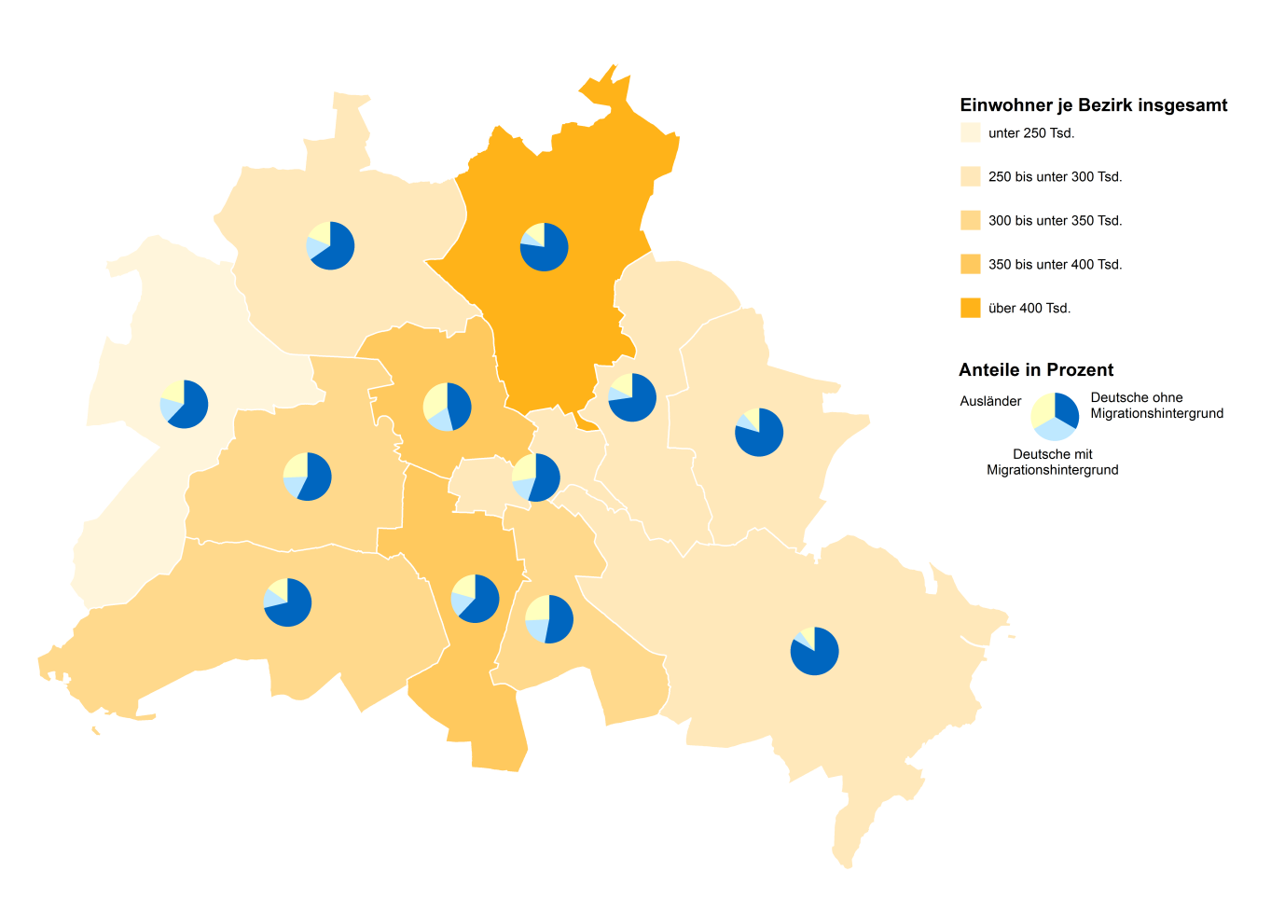
 |  | statistik Berlin Brandenburg
Statistischer
Bericht

 | A I 5 – hj 2 / 19

 | Einwohnerinnen und Einwohner im Land Berlin am 31. Dezember 2019

 | Grunddaten

 | 3. korrigierte Ausgabe
 | Melderechtlich registrierte Einwohnerinnen und Einwohner am Ort der Hauptwohnung am 31.12.2019 nach Beziken und Migrationshintergrund

Inhaltsverzeichnis
Statistischer Bericht
A I 5 – hj 2 / 19
Inhaltsverzeichnis |  |  |  |  |  | statistik Berlin Brandenburg
 |  | Seite |  |  | Seite
 | Metadaten zu dieser Statistik
 | (externer Link)

 | Grafiken |  |  | Tabellen

1 | Ausländische Einwohnerinnen und Einwohner |  | 1 | Deutsche und ausländische Einwohnerinnen
 | in Berlin am 31.12.2019 nach Teilkontinenten |  |  | und Einwohner in Berlin seit 1992 nach
 | in Prozent | 22 |  | Geschlecht | 4
2 | Bezirke und Ortsteile von Berlin…………………... | 23 | 2 | Einwohnerinnen und Einwohner in Berlin
 |  |  |  | seit 1992 nach Altersgruppen | 4
 |  |  | 3 | Deutsche und ausländische Einwohnerinnen
 |  |  |  | und Einwohner in Berlin seit 2007 nach
 |  |  |  | Bezirken | 5
 |  |  | 4 | Durchschnittsalter der Einwohnerinnen und
 |  |  |  | Einwohner in Berlin seit 2007 nach Bezirken
 |  |  |  | in Jahren | 5
 |  |  | 5 | Deutsche und ausländische Einwohnerinnen
 |  |  |  | und Einwohner in Berlin am 31.12.2019 nach
 |  |  |  | Bezirken, Altersgruppen und Familienstand | 6
 |  |  | 6 | Deutsche und ausländische Einwohnerinnen
 |  |  |  | und Einwohner in Berlin am 31.12.2019 nach
 |  |  |  | Bezirken, Altersgruppen und Geschlecht | 7
 |  |  | 7 | Einwohnerinnen und Einwohner mit bzw. ohne
 |  |  |  | Migrationshintergrund in Berlin am 31.12.2019
 |  |  |  | nach Bezirken und Geschlecht | 10
 |  |  | 8 | Einwohnerinnen und Einwohner mit bzw. ohne
 |  |  |  | Migrationshintergrund in Berlin am 31.12.2019
 |  |  |  | nach Bezirken und Wohnlagen | 11
 |  |  | 9 | Einwohnerinnen und Einwohner mit Migra-
 |  |  |  | tionshintergrund in Berlin am 31.12.2019
 |  |  |  | nach Bezirken, ausgewählten Herkunfts-
 |  |  |  | gebieten und Geschlecht | 12
 |  |  | 10 | Ausländische Einwohnerinnen und Einwohner
 |  |  |  | in Berlin am 31.12.2019 nach Land der Staats-
 |  |  |  | angehörigkeit, Geschlecht und Altersgruppen | 18
 |  |  | 11 | Einwohnerinnen und Einwohner in Berlin
 |  |  |  | am 31.12.2019 nach Ortsteilen und Alters-
 |  |  |  | gruppen | 24
 |  |  | 12 | Einwohnerinnen und Einwohner mit Migra-
 |  |  |  | tionshintergrund in Berlin am 31.12.2019
 |  |  |  | nach Ortsteilen und Altersgruppen | 27
 |  |  | 13 | Ausländische Einwohnerinnen und Einwohner
 |  |  |  | in Berlin am 31.12.2019 nach Ortsteilen und
 |  |  |  | Altersgruppen | 30
 |  |  | 14 | Einwohnerinnen und Einwohner in Berlin
 |  |  |  | am 31.12.2019 nach Postleitzahlen, Bezirken
 |  |  |  | und Altersgruppen | 33
 |  |  | 15 | Deutsche und ausländische Einwohnerinnen
 |  |  |  | und Einwohner in Berlin am 31.12.2019 nach
 |  |  |  | Bezirken und Religionsgemeinschafts-
 |  |  |  | zugehörigkeit | 37

T10 G1
10 Ausländische Einwohnerinnen und Einwohner ¹ in Berlin am 31. Dezember 2019 nach Land der Staatsangehörigkeit, Geschlecht und Altersgruppen

Land der Staatsangehörigkeit |  | Insgesamt |  |  |  |  | Darunter weiblich
 |  | ins- gesamt | davon im Alter von ... bis unter … Jahren |  |  |  | zu- sammen | davon im Alter von ... bis unter … Jahren
 |  |  | unter 15 | 15 - 45 | 45 - 65 | 65 und mehr |  | unter 15 | 15 - 45 | 45 - 65 | 65 und mehr

 |  | Europa
Europäische Union (EU)
 | Belgien | 2164 | 125 | 1580 | 364 | 95 | 948 | 62 | 697 | 152 | 37
 | Bulgarien | 30824 | 5656 | 17756 | 6556 | 856 | 15325 | 2766 | 8861 | 3183 | 515
 | Dänemark | 3209 | 169 | 1968 | 716 | 356 | 1625 | 70 | 1066 | 305 | 184
 | Estland | 911 | 58 | 700 | 123 | 30 | 549 | 27 | 424 | 74 | 24
 | Finnland | 2255 | 134 | 1437 | 359 | 325 | 1431 | 84 | 882 | 188 | 277
 | Frankreich | 20023 | 984 | 14167 | 3677 | 1195 | 10073 | 460 | 7382 | 1583 | 648
 | Griechenland | 14625 | 1103 | 7958 | 3662 | 1902 | 6756 | 558 | 3770 | 1545 | 883
 | Irland | 3638 | 107 | 2699 | 716 | 116 | 1379 | 59 | 1033 | 247 | 40
 | Italien | 31573 | 1759 | 21413 | 6490 | 1911 | 13401 | 843 | 9709 | 2318 | 531
 | Kroatien | 13930 | 779 | 6235 | 3744 | 3172 | 6768 | 401 | 2822 | 1696 | 1849
 | Lettland | 3810 | 387 | 2382 | 873 | 168 | 2036 | 196 | 1248 | 487 | 105
 | Litauen | 3448 | 260 | 2168 | 841 | 179 | 2050 | 110 | 1255 | 534 | 151
 | Luxemburg | 866 | 22 | 724 | 99 | 21 | 469 | 10 | 407 | 43 | 9
 | Malta | 113 | 6 | 83 | 18 | 6 | 46 | – | 31 | 12 | 3
 | Niederlande | 6964 | 388 | 4303 | 1612 | 661 | 2890 | 159 | 1870 | 526 | 335
 | Österreich | 11886 | 488 | 6584 | 3147 | 1667 | 5985 | 229 | 3548 | 1403 | 805
 | Polen | 56573 | 4787 | 30416 | 17231 | 4139 | 29670 | 2303 | 15970 | 8969 | 2428
 | Portugal | 5511 | 386 | 3591 | 1276 | 258 | 2294 | 198 | 1480 | 476 | 140
 | Rumänien | 24264 | 5038 | 15514 | 3395 | 317 | 10641 | 2427 | 6765 | 1272 | 177
 | Schweden | 4285 | 264 | 2906 | 823 | 292 | 2163 | 112 | 1541 | 349 | 161
 | Slowakei | 1528 | 102 | 1125 | 270 | 31 | 861 | 54 | 611 | 172 | 24
 | Slowenien | 1540 | 75 | 907 | 252 | 306 | 761 | 39 | 438 | 123 | 161
 | Spanien | 15045 | 918 | 11162 | 2448 | 517 | 7275 | 458 | 5427 | 1142 | 248
 | Tschechische Republik | 2540 | 200 | 1737 | 463 | 140 | 1430 | 107 | 947 | 274 | 102
 | Ungarn | 6284 | 504 | 4153 | 1267 | 360 | 3190 | 227 | 2257 | 539 | 167
 | Vereinigtes Königreich | 16251 | 568 | 11160 | 3416 | 1107 | 6113 | 262 | 4467 | 1035 | 349
 | Zypern | 394 | 25 | 286 | 50 | 33 | 172 | 12 | 118 | 22 | 20
 | Ehemalige Tschechoslowakei ² | 134 | – | 6 | 51 | 77 | 82 | – | 6 | 33 | 43
 | Zusammen | 284588 | 25292 | 175120 | 63939 | 20237 | 136383 | 12233 | 85032 | 28702 | 10416
Nicht-EU-Länder
 | Albanien | 2921 | 398 | 2221 | 260 | 42 | 1322 | 188 | 1010 | 110 | 14
 | Bosnien und Herzegowina | 12291 | 1641 | 5819 | 3358 | 1473 | 6106 | 831 | 2856 | 1661 | 758
 | Island | 679 | 49 | 485 | 101 | 44 | 313 | 15 | 222 | 54 | 22
 | Kosovo | 5009 | 570 | 2963 | 1214 | 262 | 2228 | 291 | 1350 | 479 | 108
 | Liechtenstein | 48 | 3 | 33 | 9 | 3 | 33 | 3 | 24 | 6 | –
 | Moldau, Republik | 3698 | 997 | 2159 | 440 | 102 | 1880 | 495 | 1107 | 223 | 55
 | Montenegro ³ | 531 | 61 | 260 | 148 | 62 | 225 | 30 | 105 | 63 | 27
 | Nordmazedonien | 6765 | 561 | 3720 | 1915 | 569 | 2887 | 277 | 1634 | 701 | 275
 | Norwegen | 1953 | 47 | 1357 | 392 | 157 | 1007 | 28 | 704 | 190 | 85
 | Russische Föderation | 26640 | 3087 | 15034 | 6295 | 2224 | 16077 | 1515 | 9524 | 3662 | 1376
 | Schweiz | 6288 | 202 | 4058 | 1425 | 603 | 3246 | 100 | 2157 | 675 | 314
 | Serbien ⁴ | 20109 | 2379 | 9812 | 4973 | 2945 | 10109 | 1204 | 4996 | 2288 | 1621
 | Türkei | 98940 | 2440 | 43265 | 35031 | 18204 | 46947 | 1153 | 20111 | 15649 | 10034
 | Ukraine | 13410 | 1065 | 7551 | 3280 | 1514 | 8313 | 535 | 4731 | 2088 | 959
 | Weißrussland | 2203 | 154 | 1457 | 501 | 91 | 1513 | 71 | 1017 | 366 | 59
 | Britische Überseegebiete in Europa | 16 | – | 16 | – | – | 6 | – | 6 | – | –
 | Sonstiges Europa ⁵ | 10 | – | 7 | 3 | – | 7 | – | 7 | – | –
 | Ehemalige Sowjetunion ² | 1080 | 3 | 105 | 502 | 470 | 594 | – | 53 | 260 | 281
 | Ehemaliges Jugoslawien ² | 12 | – | 6 | 3 | 3 | 6 | – | 3 | 3 | –
 | Zusammen | 202603 | 13657 | 100328 | 59850 | 28768 | 102819 | 6736 | 51617 | 28478 | 15988
 | Europa zusammen | 487191 | 38949 | 275448 | 123789 | 49005 | 239202 | 18969 | 136649 | 57180 | 26404

 |  | Afrika
Nordafrika
 | Ägypten | 5656 | 700 | 4065 | 720 | 171 | 2047 | 355 | 1436 | 201 | 55
 | Algerien | 1078 | 75 | 655 | 282 | 66 | 386 | 41 | 252 | 68 | 25
 | Libyen | 3011 | 387 | 1706 | 719 | 199 | 916 | 171 | 406 | 272 | 67
 | Marokko | 1841 | 66 | 1319 | 398 | 58 | 902 | 41 | 637 | 188 | 36
 | Tunesien | 2867 | 93 | 2242 | 434 | 98 | 994 | 44 | 783 | 115 | 52
 | Zusammen | 14453 | 1321 | 9987 | 2553 | 592 | 5245 | 652 | 3514 | 844 | 235
Westafrika
 | Benin | 344 | 24 | 263 | 57 | – | 114 | 15 | 84 | 15 | –
 | Burkina Faso | 195 | 15 | 156 | 24 | – | 64 | 6 | 43 | 15 | –
 | Cabo Verde | 24 | – | 15 | 9 | – | 12 | – | 9 | 3 | –
 | Côte d'Ivoire | 213 | 18 | 133 | 59 | 3 | 78 | 9 | 54 | 12 | 3
 | Gambia | 641 | 30 | 512 | 96 | 3 | 104 | 18 | 67 | 19 | –
 | Ghana | 2858 | 384 | 1433 | 950 | 91 | 1271 | 196 | 616 | 430 | 29
 | Guinea | 1242 | 170 | 959 | 71 | 42 | 426 | 87 | 284 | 40 | 15
 | Guinea-Bissau | 128 | 31 | 80 | 17 | – | 52 | 18 | 21 | 13 | –
 | Liberia | 72 | 3 | 51 | 15 | 3 | 12 | – | 9 | 3 | –
 | Mali | 178 | 13 | 153 | 9 | 3 | 33 | 9 | 24 | – | –
 | Mauretanien | 47 | 9 | 20 | 15 | 3 | 14 | – | 8 | 3 | 3
 | Niger | 62 | 6 | 41 | 15 | – | 9 | 3 | 3 | 3 | –
 | Nigeria | 3580 | 713 | 2221 | 610 | 36 | 1385 | 345 | 903 | 124 | 13
 | Senegal | 476 | 36 | 306 | 112 | 22 | 125 | 24 | 74 | 24 | 3
 | Sierra Leone | 297 | 26 | 190 | 64 | 17 | 101 | 11 | 59 | 20 | 11
 | Togo | 312 | 52 | 161 | 86 | 13 | 122 | 28 | 71 | 23 | –
 | Zusammen | 10669 | 1530 | 6694 | 2209 | 236 | 3922 | 769 | 2329 | 747 | 77
Zentralafrika
 | Äquatorialguinea | 44 | 6 | 22 | 10 | 6 | 26 | 6 | 7 | 10 | 3
 | Gabun | 31 | 6 | 15 | 10 | – | 16 | 3 | 6 | 7 | –
 | Kamerun | 2842 | 451 | 2026 | 333 | 32 | 1320 | 225 | 966 | 106 | 23
 | Kongo, Demokratische Republik | 292 | 40 | 148 | 89 | 15 | 134 | 21 | 83 | 24 | 6
 | Kongo, Republik | 183 | 21 | 103 | 49 | 10 | 92 | 6 | 65 | 15 | 6
 | Sudan | 310 | 38 | 219 | 34 | 19 | 115 | 13 | 92 | 10 | –
 | Südsudan | 12 | – | 9 | 3 | – | 6 | – | 6 | – | –
 | Tschad | 105 | 18 | 72 | 15 | – | 27 | 9 | 15 | 3 | –
 | Ehemaliger Sudan ² | 167 | 4 | 50 | 85 | 28 | 45 | – | 18 | 24 | 3
 | Zusammen | 3986 | 584 | 2664 | 628 | 110 | 1781 | 283 | 1258 | 199 | 41
Ostafrika
 | Äthiopien | 559 | 51 | 315 | 175 | 18 | 265 | 24 | 155 | 80 | 6
 | Burundi | 30 | 6 | 15 | 6 | 3 | 15 | 3 | 9 | 3 | –
 | Dschibuti | 31 | – | 22 | 6 | 3 | 12 | – | 12 | – | –
 | Eritrea | 1442 | 261 | 1110 | 62 | 9 | 440 | 122 | 300 | 12 | 6
 | Kenia | 1371 | 239 | 871 | 240 | 21 | 877 | 122 | 593 | 153 | 9
 | Madagaskar | 113 | – | 78 | 29 | 6 | 67 | – | 50 | 14 | 3
 | Mauritius | 123 | 6 | 92 | 12 | 13 | 52 | 3 | 46 | 3 | –
 | Ruanda | 53 | 10 | 37 | 6 | – | 25 | – | 25 | – | –
 | Seychellen | 17 | – | 5 | 9 | 3 | 14 | – | 5 | 6 | 3
 | Somalia | 815 | 228 | 558 | 23 | 6 | 336 | 111 | 219 | 6 | –
 | Tansania | 186 | 18 | 110 | 36 | 22 | 78 | 6 | 60 | 6 | 6
 | Uganda | 207 | 15 | 157 | 32 | 3 | 107 | 9 | 83 | 15 | –
...
 |  | ins- gesamt | davon im Alter von ... bis unter … Jahren |  |  |  | zu- sammen | davon im Alter von ... bis unter … Jahren
 |  |  | unter 15 | 15 - 45 | 45 - 65 | 65 und mehr |  | unter 15 | 15 - 45 | 45 - 65 | 65 und mehr
Europa - Andorra, Monaco, San Marino, Vatikanstadt; Afrika - Botsuana, Komoren, Sâo Tomé und Príncípe, Swasiland,
Zentralafrikanische Republik; Amerika - Antigua und Barbuda, Bahamas, Belize, Grenada, Guyana, St. Kitts und Nevis, St. Vincent und die Grenadinen,
Suriname; Asien - Bhutan, Brunei Darussalam, Malediven; Austalien/Ozeanien/Antarktis - Fidschi, Palau, Papua-Neuguinea, Samoa, Tonga.
6 Palästinenser werden entweder mit eigenem Gebietsschlüssel oder als Personen mit ungeklärter Staatsangehörigkeit bzw. unter "Sonstiges Asien" geführt.
7 Einschließlich Hongkong, Macau und Taiwan.

1 Ausländische Einwohnerinnen und Einwohner in Berlin am 31. Dezember 2019 nach Kontinenten in Prozent
 | Insgesamt: 777 345 Personen
...
Europäische Union | 36.6
Europa ohne Europäische Union | 26.1
Staatenlos, ungeklärt, ohne Angabe | 3.1
Afrika | 4.7
Amerika | 6.5
Asien | 22.3
Australien/Ozeanien/Antarktis | 0.7
...

G2
Bezirke:
01 Mitte
02 Friedrichshain-
Kreuzberg
03 Pankow
04 Charlottenburg-
Wilmersdorf
05 Spandau
06 Steglitz-
Zehlendorf
07 Tempelhof-
Schöneberg
08 Neukölln
09 Treptow-
Köpenick
10 Marzahn-
Hellersdorf
11 Lichtenberg
12 Reinickendorf
2 Bezirke und Ortsteile von Berlin
Karte zu den Tabellen: 11, 12 und 13

